关系图
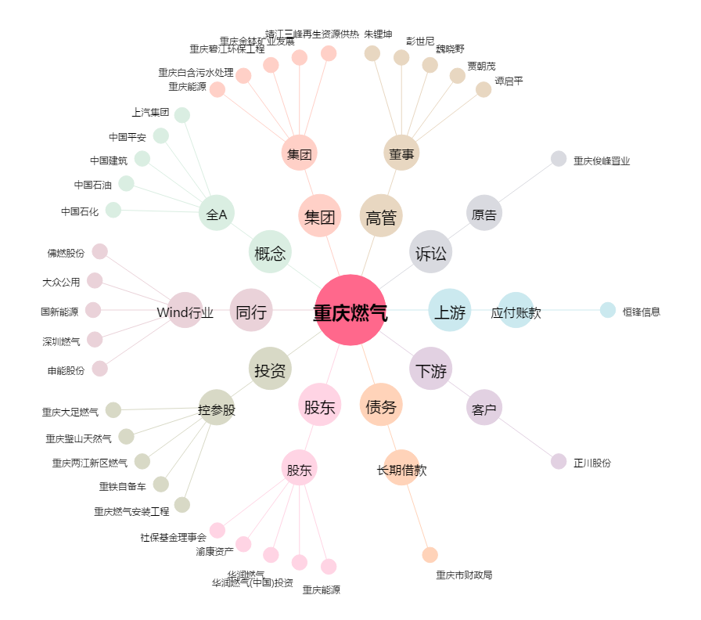
重庆燃气[600917.SH] - 关系概览图

